关系图
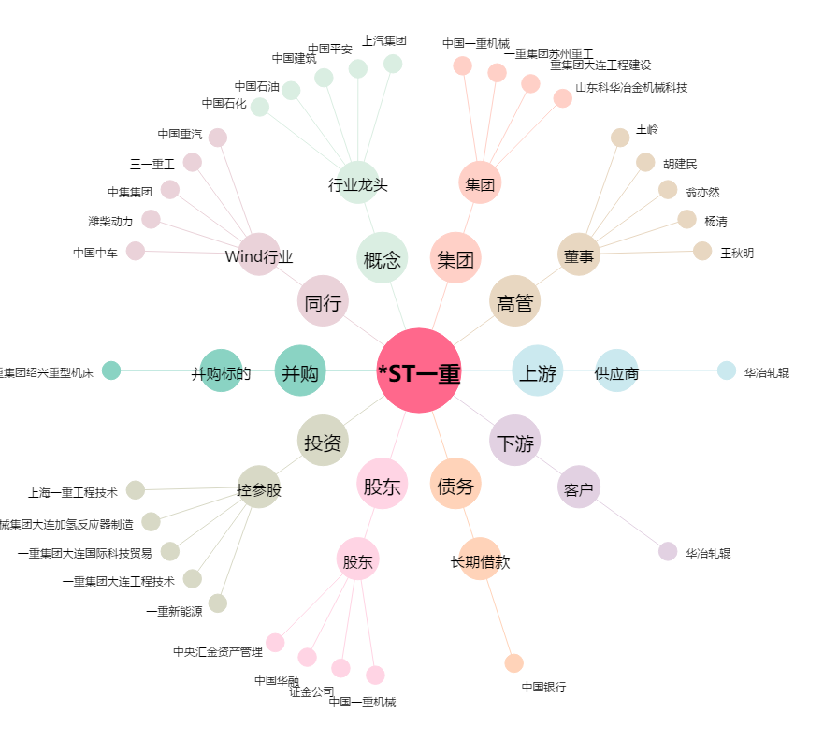
*ST一重[601106.SH] - 关系概览图

